계산작업
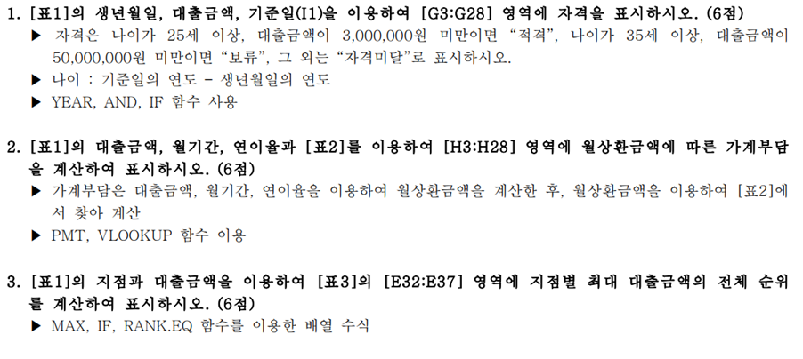
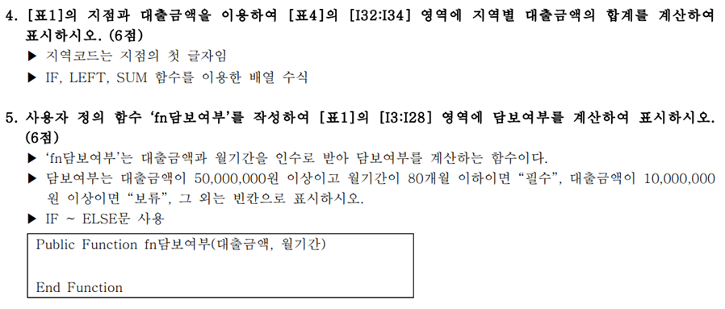
[표1] |  |  |  |  |  |  | 기준일 : | 2022-01-01
성명 | 생년월일 | 지점 | 대출금액 | 월기간 | 연이율 | 자격 | 가계부담 | 담보여부
장길산 | 1966-04-14 | S02 | 2,500,000 | 20 | 5%
윤수아 | 1996-10-09 | U01 | 3,500,000 | 40 | 2%
오두환 | 1967-06-01 | U02 | 50,000,000 | 60 | 5%
이지형 | 1975-08-09 | U01 | 9,000,000 | 50 | 4%
안덕구 | 1994-06-15 | B02 | 2,100,000 | 50 | 2%
한태수 | 1993-12-18 | B02 | 6,000,000 | 70 | 3%
사오정 | 2002-12-04 | B01 | 13,900,000 | 80 | 5%
이미영 | 1979-11-08 | S01 | 2,500,000 | 80 | 3%
김성룡 | 1983-08-10 | S02 | 80,000,000 | 100 | 5%
김기자 | 1978-04-05 | U02 | 40,000,000 | 50 | 4%
구기자 | 1966-05-10 | S01 | 8,000,000 | 20 | 5%
유민한 | 1960-09-19 | B01 | 30,000,000 | 10 | 3%
맹지오 | 1974-04-12 | B01 | 25,000,000 | 60 | 4%
이철희 | 1989-07-14 | S01 | 70,000,000 | 70 | 4%
우주태 | 1999-12-21 | S01 | 16,500,000 | 20 | 2%
이희용 | 1970-08-08 | B02 | 73,200,000 | 90 | 2%
이미경 | 2002-05-24 | U01 | 90,000,000 | 60 | 2%
한명구 | 1978-01-09 | S02 | 2,500,000 | 90 | 4%
김철수 | 1988-10-09 | B01 | 75,000,000 | 40 | 5%
박병서 | 1978-05-24 | B01 | 50,000,000 | 100 | 2%
박철형 | 1969-05-29 | S02 | 10,600,000 | 30 | 2%
박연서 | 1976-03-07 | S02 | 30,000,000 | 60 | 2%
김오지 | 1961-03-12 | S01 | 2,000,000 | 30 | 5%
장창하 | 1979-09-02 | B01 | 91,400,000 | 40 | 2%
서울이 | 1969-07-13 | U02 | 30,000,000 | 90 | 3%
오동추 | 2001-03-01 | B02 | 1,000,000 | 20 | 5%

[표2] 월상환금액에 따른 가계부담 |  |  | [표3] 지점별 최대 매출금액의 전체 순위 |  |  | [표4] 지역별 대출금액의 합계
월상환금액 | 가계부담 |  | 지점 | 최대 대출금액 순위 |  | 지역코드 | 지역 | 대출금액합계
- | 적음 |  | S01 |  |  | S | 서울
100,000 | 보통 |  | S02 |  |  | B | 부산
500,000 | 많음 |  | B01 |  |  | U | 울산
1,000,000 | 가계부담 |  | B02
 |  |  | U01
 |  |  | U02

분석작업-1
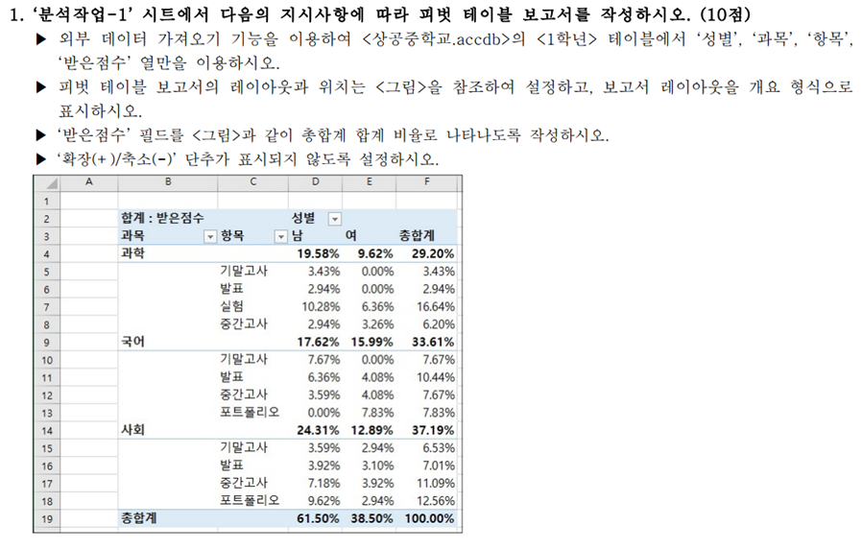

분석작업-2
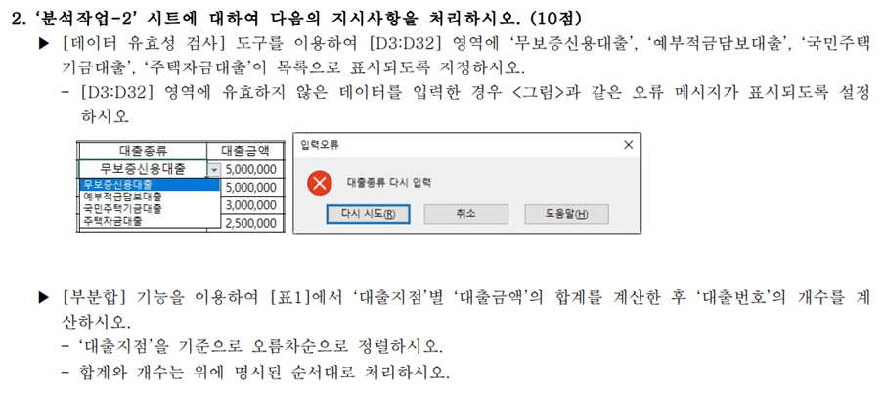
[표1]
대출번호 | 성명 | 대출지점 | 대출종류 | 대출금액 | 기간
M01-23 | 구준식 | 서울 | 무보증신용대출 | 5,000,000 | 30
K03-52 | 국선재 | 부산 | 국민주택기금대출 | 6,000,000 | 24
Y03-88 | 김상진 | 부산 | 예부적금담보대출 | 4,000,000 | 48
M04-08 | 김진석 | 충청 | 무보증신용대출 | 5,000,000 | 18
J02-01 | 김춘복 | 경기 | 주택자금대출 | 15,000,000 | 60
J04-26 | 남지철 | 충청 | 주택자금대출 | 15,000,000 | 60
Y01-07 | 도희철 | 서울 | 예부적금담보대출 | 3,000,000 | 36
K03-05 | 민승렬 | 부산 | 국민주택기금대출 | 15,000,000 | 60
J03-26 | 민애라 | 부산 | 주택자금대출 | 12,000,000 | 60
J04-31 | 민인희 | 충청 | 주택자금대출 | 35,000,000 | 24
M01-27 | 박세희 | 서울 | 무보증신용대출 | 8,000,000 | 30
M03-37 | 박순영 | 부산 | 무보증신용대출 | 10,000,000 | 36
K04-35 | 박철형 | 충청 | 국민주택기금대출 | 5,000,000 | 24
Y03-08 | 설진구 | 부산 | 예부적금담보대출 | 2,000,000 | 60
J01-42 | 성철수 | 서울 | 주택자금대출 | 15,000,000 | 30
K01-02 | 오태열 | 서울 | 국민주택기금대출 | 7,000,000 | 24
K04-02 | 우진우 | 충청 | 국민주택기금대출 | 5,000,000 | 30
J02-38 | 이민주 | 경기 | 주택자금대출 | 27,000,000 | 48
K02-59 | 이성재 | 경기 | 국민주택기금대출 | 7,000,000 | 30
M02-14 | 이영민 | 경기 | 무보증신용대출 | 5,000,000 | 30
M01-64 | 이영진 | 서울 | 무보증신용대출 | 3,000,000 | 24
Y02-26 | 이재철 | 경기 | 예부적금담보대출 | 2,500,000 | 12
M02-12 | 이진태 | 경기 | 무보증신용대출 | 3,000,000 | 24
K02-28 | 임현석 | 경기 | 국민주택기금대출 | 10,000,000 | 30
Y04-48 | 장우석 | 충청 | 예부적금담보대출 | 3,000,000 | 36
K01-38 | 정대식 | 서울 | 국민주택기금대출 | 5,000,000 | 18
Y04-15 | 진영태 | 충청 | 예부적금담보대출 | 3,000,000 | 36
M01-37 | 최만용 | 서울 | 무보증신용대출 | 5,000,000 | 36
M02-06 | 최철식 | 경기 | 무보증신용대출 | 2,000,000 | 36
Y02-67 | 형연주 | 경기 | 예부적금담보대출 | 1,000,000 | 48

기타작업-1
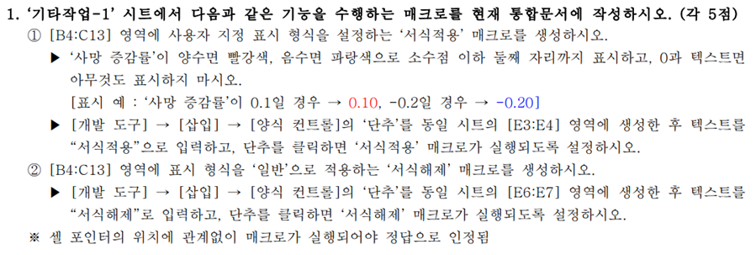
[표1] 연도별 질병에 따른 사망 증감율
사망원인 | 2019 | 2020
뇌혈관 질환 | -0.06 | 0.014
심장 질환 | -0.032 | 0.043
폐암 | 0.04 | 0.006
간암 | -0.005 | 0
위암 | -0.013 | -0.02
당뇨병 | -0.076 | 0.044
자살 | ※ | ※
폐렴 | -0.007 | -0.04
간 질환 | -0.052 | 0.071
운수사고 | -0.099 | -0.061

기타작업-2
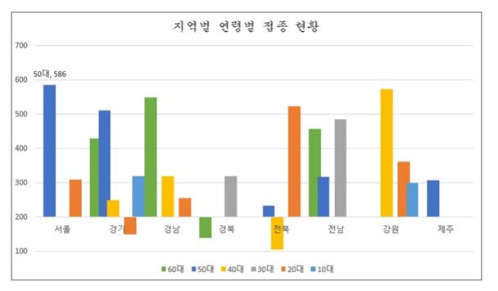
[표1] | 지역별 연령별 접종 현황
 | 10대 | 20대 | 30대 | 40대 | 50대 | 60대
서울 |  | 310 |  |  | 586
경기 | 320 | 150 |  | 250 | 512 | 430
경남 |  | 255 |  | 320 |  | 550
경북 |  |  | 320 |  |  | 139
전북 |  | 524 |  | 106 | 234
전남 |  |  | 486 |  | 318 | 457
강원 | 299 | 362 |  | 574
제주 |  |  |  |  | 307

 | 서울 | 경기 | 경남 | 경북 | 전북 | 전남 | 강원 | 제주
10대 |  | 320 |  |  |  |  | 299
20대 | 310 | 150 | 255 |  | 524 |  | 362
30대 |  |  |  | 320 |  | 486
40대 |  | 250 | 320 |  | 106 |  | 574
50대 | 586 | 512 |  |  | 234 | 318 |  | 307
60대 |  | 430 | 550 | 139 |  | 457

기타작업-3
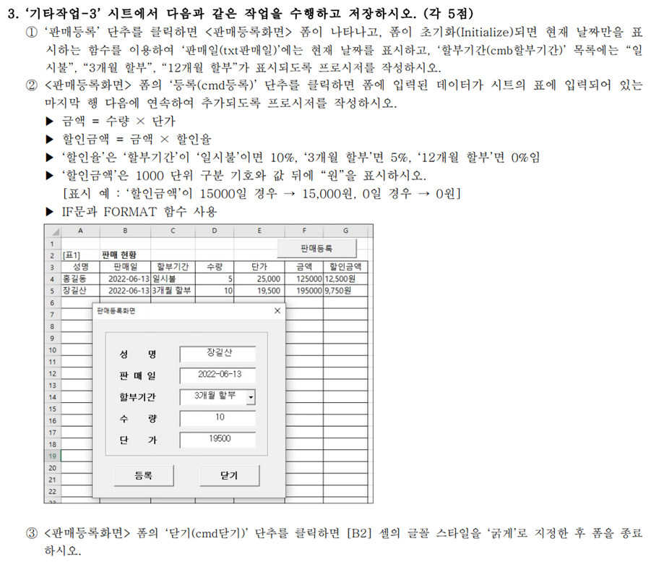
[표1] | 판매 현황
성명 | 판매일 | 할부기간 | 수량 | 단가 | 금액 | 할인금액
홍길동 | 2022-06-13 | 일시불 | 5 | 25,000 | 125000 | 12,500원

